Pro
PROJETO
ESCOPO
CRONOGRAMA
GRÁFICO GANTT
RELATÓRIO
DASHBOARD
INSTRUÇÕES

PROJETO

Sobre o projeto
Nome do projeto | Projeto Academia de Musculação
Objetivos do projeto | Gerenciamento da reforma da academia de musculação
Custo do projeto | R$ 20,000.00
Gestor do contrato | Fulano de Tal
Técnico responsável | Ciclano de Tal

Prazos para a finalização do projeto
Data prevista para início do projeto | 2023-03-02
Data prevista para término do projeto | 2023-12-20
Tempo de projeto em dias | 293

Eap
PROJETO
ESCOPO
CRONOGRAMA
GRÁFICO GANTT
RELATÓRIO
DASHBOARD
INSTRUÇÕES

ESCOPO

Defina o nome e as tarefas dessa fase |  | Defina o nome e as tarefas dessa fase |  | Defina o nome e as tarefas dessa fase |  | Defina o nome e as tarefas dessa fase |  | Defina o nome e as tarefas dessa fase
Fase | Análise SWOT | Fase | Identidade Organizacional | Fase | Definição de Objetivos | Fase | Mapa Estratégico BSC | Fase | Planos de Ação | Fases do projeto | Nome do intervalor
Número | Nome da tarefa | Número | Nome da tarefa | Número | Nome da tarefa | Número | Nome da tarefa | Número | Nome da tarefa | Análise SWOT | listaTarefas1
1 | Levantar Forças | 1 | Definir Missão | 1 | Criar Objetivos Estratégicos | 1 | Dividir Objetivos em Perspectivas | 1 | Criar planos de ação para objetivos | Identidade Organizacional | listaTarefas2
2 | Levantar Fraquezas | 2 | Definir Visão | 2 | Criar Objetivos Táticos | 2 | Fazer o mapa estratégico | 2 | Separar planos de ação por áreas | Definição de Objetivos | listaTarefas3
3 | Levantar Oportunidades | 3 | Definir Valores | 3 | Criar Objetivos Operacionais | 3 | Estabelecer prioridades | 3 | Estabelecer responsáveis | Mapa Estratégico BSC | listaTarefas4
4 | Levantar Ameaças | 4 |  | 4 |  | 4 |  | 4 |  | Planos de Ação | listaTarefas5
5 | Matriz SWOT | 5 |  | 5 |  | 5 |  | 5
6 |  | 6 |  | 6 |  | 6 |  | 6
7 |  | 7 |  | 7 |  | 7 |  | 7
8 |  | 8 |  | 8 |  | 8 |  | 8
9 |  | 9 |  | 9 |  | 9 |  | 9
10 |  | 10 |  | 10 |  | 10 |  | 10
11 |  | 11 |  | 11 |  | 11 |  | 11
12 |  | 12 |  | 12 |  | 12 |  | 12
13 |  | 13 |  | 13 |  | 13 |  | 13
14 |  | 14 |  | 14 |  | 14 |  | 14
15 |  | 15 |  | 15 |  | 15 |  | 15
16 |  | 16 |  | 16 |  | 16 |  | 16
17 |  | 17 |  | 17 |  | 17 |  | 17
18 |  | 18 |  | 18 |  | 18 |  | 18
19 |  | 19 |  | 19 |  | 19 |  | 19
20 |  | 20 |  | 20 |  | 20 |  | 20
21 |  | 21 |  | 21 |  | 21 |  | 21
22 |  | 22 |  | 22 |  | 22 |  | 22
23 |  | 23 |  | 23 |  | 23 |  | 23
24 |  | 24 |  | 24 |  | 24 |  | 24
25 |  | 25 |  | 25 |  | 25 |  | 25
26 |  | 26 |  | 26 |  | 26 |  | 26
27 |  | 27 |  | 27 |  | 27 |  | 27
28 |  | 28 |  | 28 |  | 28 |  | 28
29 |  | 29 |  | 29 |  | 29 |  | 29
30 |  | 30 |  | 30 |  | 30 |  | 30

Cro
PROJETO
ESCOPO
CRONOGRAMA
GRÁFICO GANTT
RELATÓRIO
DASHBOARD
INSTRUÇÕES

CRONOGRAMA

Alocação de tarefas do projeto
Fase do projeto | Nome da tarefa | Responsável | Início previsto | Término previsto | Dias previsto | Início real | Término real | Dias real | Atraso em dias | Valor previsto (R$) | Valor real (R$) | Situação | Observação
Análise SWOT | Levantar Forças | PETO Soluções em Gerenciamento Estratégico e Diagnóstico Empresarial AS | 2023-03-02 | 2023-03-02 | 1 | 2023-03-02 | 2023-03-02 | 1 | 0 | R$ 2,871.00 | R$ 3,100.00 | Concluída no prazo
Análise SWOT | Levantar Oportunidades | Profissional 2 | 2023-03-02 | 2023-03-10 | 9 | 2023-03-03 | 2023-03-09 | 7 | 0 | R$ 3,162.00 | R$ 4,095.00 | Concluída no prazo
Análise SWOT | Levantar Ameaças | Profissional 3 | 2023-03-12 | 2023-03-15 | 4 | 2023-03-14 | 2023-03-25 | 12 | 10 | R$ 2,412.00 | R$ 3,073.00 | Concluída com atraso
Análise SWOT | Matriz SWOT | Profissional 4 | 2023-03-26 | 2023-03-30 | 5 | 2023-03-28 | 2023-11-24 | 242 | 239 | R$ 1,311.00 | R$ 1,428.00 | Concluída com atraso

Gant
PROJETO
ESCOPO
CRONOGRAMA
GRÁFICO GANTT
RELATÓRIO
DASHBOARD
INSTRUÇÕES

Previsto com Real
Previsto
Real
GANTT
 |  |  |  |  | 2023 | 2023 | 2023 | 2023 | 2023 | 2023 | 2023 | 2023 | 2023 | 2023 | 2023 | 2023 | 2023 | 2023 | 2023 | 2023 | 2023 | 2023 | 2023 | 2023 | 2023 | 2023 | 2023 | 2023 | 2023 | 2023 | 2023 | 2023 | 2023 | 2023 | 2023 | 2023 | 2023 | 2023 | 2023 | 2023 | 2023 | 2023 | 2023 | 2023 | 2023 | 2023 | 2023 | 2023 | 2023 | 2023 | 2023 | 2023 | 2023 | 2023 | 2023 | 2023 | 2023 | 2023 | 2023 | 2023 | 2023 | 2023 | 2023 | 2023 | 2023 | 2023 | 2023 | 2023 | 2023 | 2023 | 2023 | 2023 | 2023 | 2023 | 2023 | 2023 | 2023 | 2023 | 2023 | 2023 | 2023 | 2023 | 2023 | 2023 | 2023 | 2023 | 2023 | 2023 | 2023 | 2023 | 2023 | 2023 | 2023 | 2023 | 2023 | 2023 | 2023 | 2023 | 2023 | 2023 | 2023 | 2023 | 2023 | 2023 | 2023 | 2023 | 2023 | 2023 | 2023 | 2023 | 2023 | 2023 | 2023 | 2023 | 2023 | 2023 | 2023 | 2023 | 2023 | 2023 | 2023 | 2023 | 2023 | 2023 | 2023 | 2023 | 2023 | 2023 | 2023 | 2023 | 2023 | 2023 | 2023 | 2023 | 2023 | 2023 | 2023 | 2023 | 2023 | 2023 | 2023 | 2023 | 2023 | 2023 | 2023 | 2023 | 2023 | 2023 | 2023 | 2023 | 2023 | 2023 | 2023 | 2023 | 2023 | 2023 | 2023 | 2023 | 2023 | 2023 | 2023 | 2023 | 2023 | 2023 | 2023 | 2023 | 2023 | 2023 | 2023 | 2023 | 2023 | 2023 | 2023 | 2023 | 2023 | 2023 | 2023 | 2023 | 2023 | 2023 | 2023 | 2023 | 2023 | 2023 | 2023 | 2023 | 2023 | 2023 | 2023 | 2023 | 2023 | 2023 | 2023 | 2023 | 2023 | 2023 | 2023 | 2023 | 2023 | 2023 | 2023 | 2023 | 2023 | 2023 | 2023 | 2023 | 2023 | 2023 | 2023 | 2023 | 2023 | 2023 | 2023 | 2023 | 2023 | 2023 | 2023 | 2023 | 2023 | 2023 | 2023 | 2023 | 2023 | 2023 | 2023 | 2023 | 2023 | 2023 | 2023 | 2023 | 2023 | 2023 | 2023 | 2023 | 2023 | 2023 | 2023 | 2023 | 2023 | 2023 | 2023 | 2023 | 2023 | 2023 | 2023 | 2023 | 2023 | 2023 | 2023 | 2023 | 2023 | 2023 | 2023 | 2023
 |  |  |  |  | mar | mar | mar | mar | mar | mar | mar | mar | mar | mar | mar | mar | mar | mar | mar | mar | mar | mar | mar | mar | mar | mar | mar | mar | mar | mar | mar | mar | mar | mar | abr | abr | abr | abr | abr | abr | abr | abr | abr | abr | abr | abr | abr | abr | abr | abr | abr | abr | abr | abr | abr | abr | abr | abr | abr | abr | abr | abr | abr | abr | mai | mai | mai | mai | mai | mai | mai | mai | mai | mai | mai | mai | mai | mai | mai | mai | mai | mai | mai | mai | mai | mai | mai | mai | mai | mai | mai | mai | mai | mai | mai | jun | jun | jun | jun | jun | jun | jun | jun | jun | jun | jun | jun | jun | jun | jun | jun | jun | jun | jun | jun | jun | jun | jun | jun | jun | jun | jun | jun | jun | jun | jul | jul | jul | jul | jul | jul | jul | jul | jul | jul | jul | jul | jul | jul | jul | jul | jul | jul | jul | jul | jul | jul | jul | jul | jul | jul | jul | jul | jul | jul | jul | ago | ago | ago | ago | ago | ago | ago | ago | ago | ago | ago | ago | ago | ago | ago | ago | ago | ago | ago | ago | ago | ago | ago | ago | ago | ago | ago | ago | ago | ago | ago | set | set | set | set | set | set | set | set | set | set | set | set | set | set | set | set | set | set | set | set | set | set | set | set | set | set | set | set | set | set | out | out | out | out | out | out | out | out | out | out | out | out | out | out | out | out | out | out | out | out | out | out | out | out | out | out | out | out | out | out | out | nov | nov | nov | nov | nov | nov
Nome da tarefa | Início previsto | Término previsto | Início real | Término real | 2023-03-02 | 2023-03-03 | 2023-03-04 | 2023-03-05 | 2023-03-06 | 2023-03-07 | 2023-03-08 | 2023-03-09 | 2023-03-10 | 2023-03-11 | 2023-03-12 | 2023-03-13 | 2023-03-14 | 2023-03-15 | 2023-03-16 | 2023-03-17 | 2023-03-18 | 2023-03-19 | 2023-03-20 | 2023-03-21 | 2023-03-22 | 2023-03-23 | 2023-03-24 | 2023-03-25 | 2023-03-26 | 2023-03-27 | 2023-03-28 | 2023-03-29 | 2023-03-30 | 2023-03-31 | 2023-04-01 | 2023-04-02 | 2023-04-03 | 2023-04-04 | 2023-04-05 | 2023-04-06 | 2023-04-07 | 2023-04-08 | 2023-04-09 | 2023-04-10 | 2023-04-11 | 2023-04-12 | 2023-04-13 | 2023-04-14 | 2023-04-15 | 2023-04-16 | 2023-04-17 | 2023-04-18 | 2023-04-19 | 2023-04-20 | 2023-04-21 | 2023-04-22 | 2023-04-23 | 2023-04-24 | 2023-04-25 | 2023-04-26 | 2023-04-27 | 2023-04-28 | 2023-04-29 | 2023-04-30 | 2023-05-01 | 2023-05-02 | 2023-05-03 | 2023-05-04 | 2023-05-05 | 2023-05-06 | 2023-05-07 | 2023-05-08 | 2023-05-09 | 2023-05-10 | 2023-05-11 | 2023-05-12 | 2023-05-13 | 2023-05-14 | 2023-05-15 | 2023-05-16 | 2023-05-17 | 2023-05-18 | 2023-05-19 | 2023-05-20 | 2023-05-21 | 2023-05-22 | 2023-05-23 | 2023-05-24 | 2023-05-25 | 2023-05-26 | 2023-05-27 | 2023-05-28 | 2023-05-29 | 2023-05-30 | 2023-05-31 | 2023-06-01 | 2023-06-02 | 2023-06-03 | 2023-06-04 | 2023-06-05 | 2023-06-06 | 2023-06-07 | 2023-06-08 | 2023-06-09 | 2023-06-10 | 2023-06-11 | 2023-06-12 | 2023-06-13 | 2023-06-14 | 2023-06-15 | 2023-06-16 | 2023-06-17 | 2023-06-18 | 2023-06-19 | 2023-06-20 | 2023-06-21 | 2023-06-22 | 2023-06-23 | 2023-06-24 | 2023-06-25 | 2023-06-26 | 2023-06-27 | 2023-06-28 | 2023-06-29 | 2023-06-30 | 2023-07-01 | 2023-07-02 | 2023-07-03 | 2023-07-04 | 2023-07-05 | 2023-07-06 | 2023-07-07 | 2023-07-08 | 2023-07-09 | 2023-07-10 | 2023-07-11 | 2023-07-12 | 2023-07-13 | 2023-07-14 | 2023-07-15 | 2023-07-16 | 2023-07-17 | 2023-07-18 | 2023-07-19 | 2023-07-20 | 2023-07-21 | 2023-07-22 | 2023-07-23 | 2023-07-24 | 2023-07-25 | 2023-07-26 | 2023-07-27 | 2023-07-28 | 2023-07-29 | 2023-07-30 | 2023-07-31 | 2023-08-01 | 2023-08-02 | 2023-08-03 | 2023-08-04 | 2023-08-05 | 2023-08-06 | 2023-08-07 | 2023-08-08 | 2023-08-09 | 2023-08-10 | 2023-08-11 | 2023-08-12 | 2023-08-13 | 2023-08-14 | 2023-08-15 | 2023-08-16 | 2023-08-17 | 2023-08-18 | 2023-08-19 | 2023-08-20 | 2023-08-21 | 2023-08-22 | 2023-08-23 | 2023-08-24 | 2023-08-25 | 2023-08-26 | 2023-08-27 | 2023-08-28 | 2023-08-29 | 2023-08-30 | 2023-08-31 | 2023-09-01 | 2023-09-02 | 2023-09-03 | 2023-09-04 | 2023-09-05 | 2023-09-06 | 2023-09-07 | 2023-09-08 | 2023-09-09 | 2023-09-10 | 2023-09-11 | 2023-09-12 | 2023-09-13 | 2023-09-14 | 2023-09-15 | 2023-09-16 | 2023-09-17 | 2023-09-18 | 2023-09-19 | 2023-09-20 | 2023-09-21 | 2023-09-22 | 2023-09-23 | 2023-09-24 | 2023-09-25 | 2023-09-26 | 2023-09-27 | 2023-09-28 | 2023-09-29 | 2023-09-30 | 2023-10-01 | 2023-10-02 | 2023-10-03 | 2023-10-04 | 2023-10-05 | 2023-10-06 | 2023-10-07 | 2023-10-08 | 2023-10-09 | 2023-10-10 | 2023-10-11 | 2023-10-12 | 2023-10-13 | 2023-10-14 | 2023-10-15 | 2023-10-16 | 2023-10-17 | 2023-10-18 | 2023-10-19 | 2023-10-20 | 2023-10-21 | 2023-10-22 | 2023-10-23 | 2023-10-24 | 2023-10-25 | 2023-10-26 | 2023-10-27 | 2023-10-28 | 2023-10-29 | 2023-10-30 | 2023-10-31 | 2023-11-01 | 2023-11-02 | 2023-11-03 | 2023-11-04 | 2023-11-05 | 2023-11-06
Levantar Forças | 2023-03-02 | 2023-03-02 | 2023-03-02 | 2023-03-02
Levantar Oportunidades | 2023-03-02 | 2023-03-10 | 2023-03-03 | 2023-03-09
Levantar Ameaças | 2023-03-12 | 2023-03-15 | 2023-03-14 | 2023-03-25
Matriz SWOT | 2023-03-26 | 2023-03-30 | 2023-03-28 | 2023-11-24

# | # | # | # | # | # | # | # | # | # | # | # | # | # | # | # | # | # | # | # | # | # | # | # | # | # | # | # | # | # | # | # | # | # | # | # | # | # | # | # | # | # | # | # | # | # | # | # | # | # | # | # | # | # | # | # | # | # | # | # | # | # | # | # | # | # | # | # | # | # | # | # | # | # | # | # | # | # | # | # | # | # | # | # | # | # | # | # | # | # | # | # | # | # | # | # | # | # | # | # | # | # | # | # | # | # | # | # | # | # | # | # | # | # | # | # | # | # | # | # | # | # | # | # | # | # | # | # | # | # | # | # | # | # | # | # | # | # | # | # | # | # | # | # | # | # | # | # | # | # | # | # | # | # | # | # | # | # | # | # | # | # | # | # | # | # | # | # | # | # | # | # | # | # | # | # | # | # | # | # | # | # | # | # | # | # | # | # | # | # | # | # | # | # | # | # | # | # | # | # | # | # | # | # | # | # | # | # | # | # | # | # | # | # | # | # | # | # | # | # | # | # | # | # | # | # | # | # | # | # | # | # | # | # | # | # | # | # | # | # | # | # | # | # | # | # | # | # | # | # | # | # | # | # | #

RelCus
PROJETO
ESCOPO
CRONOGRAMA
GRÁFICO GANTT
RELATÓRIO
DASHBOARD
INSTRUÇÕES

 | RELATÓRIO

100 | Percentual de conclusão do projeto | Parabéns! Você finalizou o projeto. |  |  |  |  |  |  | Msg concluído: | Parabéns! Você finalizou o projeto.
26 | 100% |  |  |  |  |  |  |  | Msg no prazo: | Já foi concluído 100% do total planejado para o projeto e você ainda está dentro do prazo. Mantenha a execução para finalizar o projeto sem atraso e verifique se há tarefas finalizadas que ainda não foram marcadas no cronograma.
 | PARABÉNS! VOCÊ FINALIZOU O PROJETO |  |  |  |  |  |  |  | Msg atrasado: | Já foi concluído 100% do total planejado para o projeto e você está atrasado 26 dias. Mantenha a execução para finalizar o projeto sem atraso e verifique se há tarefas finalizadas que ainda não foram marcadas no cronograma.

 | Fases do projeto | Tarefas previstas | Tarefas concluídas | Percentual de conclusão | Data prevista para conclusão | Data real de conclusão | Custo previsto (R$) | Custo real (R$)
 | Análise SWOT | 4 | 4 | 100% | 2023-03-30 | 2023-11-24 | R$ 9,756.00 | R$ 11,696.00
 | Identidade Organizacional | 0 | 0 | 0% |  |  | R$ 0.00 | R$ 0.00
 | Definição de Objetivos | 0 | 0 | 0% |  |  | R$ 0.00 | R$ 0.00
 | Mapa Estratégico BSC | 0 | 0 | 0% |  |  | R$ 0.00 | R$ 0.00
 | Planos de Ação | 0 | 0 | 0% |  |  | R$ 0.00 | R$ 0.00

Das
PROJETO
ESCOPO
CRONOGRAMA
GRÁFICO GANTT
RELATÓRIO
DASHBOARD
INSTRUÇÕES

Dias previstos e realizados por fase do projeto
Tarefas previstas | Tarefas concluídas | Conclusão do projeto (%) | Término previsto | Término realizado | Dias Antecipados/Atrasados | Custo previsto | Custo realizado
4 | 4 | 100% | 2023-12-20 | 2023-11-24 | 26 | R$ 20,000.00 | R$ 11,696.00
 |  |  |  |  |  |  |  | Tarefas previstas | 4 |  | Dias Antecipados/Atrasados | -26
 |  |  |  |  |  |  |  | Tarefas concluídas | 4

 |  |  |  |  |  |  |  | Custo previsto | R$ 20,000.00
 |  |  |  |  |  |  |  | Custo realizado | R$ 11,696.00

 |  |  |  |  |  |  |  | Fases do projeto | Dias previsto | Dias realizado
 |  |  |  |  |  |  |  | Análise SWOT | 19 | 262
 |  |  |  |  |  |  |  | Identidade Organizacional | 0 | 0
 |  |  |  |  |  |  |  | Definição de Objetivos | 0 | 0
 |  |  |  |  |  |  |  | Mapa Estratégico BSC | 0 | 0
 |  |  |  |  |  |  |  | Planos de Ação | 0 | 0

Tarefas por fase do projeto
 | Tarefas previstas | Tarefas concluídas
Análise SWOT | 4 | 4
Identidade Organizacional | 0 | 0
Definição de Objetivos | 0 | 0
Mapa Estratégico BSC | 0 | 0
Planos de Ação | 0 | 0
Percentual de conclusão por fase do projeto
 | Percentual de conclusão
Análise SWOT | 100%
Identidade Organizacional | 0%
Definição de Objetivos | 0%
Mapa Estratégico BSC | 0%
Planos de Ação | 0%
Custos por fase do projeto
 | Custo previsto (R$) | Custo real (R$)
Análise SWOT | R$ 9,756.00 | R$ 11,696.00
Identidade Organizacional | R$ 0.00 | R$ 0.00
Definição de Objetivos | R$ 0.00 | R$ 0.00
Mapa Estratégico BSC | R$ 0.00 | R$ 0.00
Planos de Ação | R$ 0.00 | R$ 0.00

Ini
PROJETO
ESCOPO
CRONOGRAMA
GRÁFICO GANTT
RELATÓRIO
DASHBOARD
INSTRUÇÕES
Passo a passo
Dúvidas
Sugestões
Sobre nós

PLANILHA DE
GERENCIAMENTO DE PROJETOS
VERSÃO DEMONSTRATIVA

PROJETO | Nessa parte é onde você vai definir as premissas gerais do projeto que irá gerenciar. Esses dados são importantes para gerar indicadores de prazo e custo do projeto.

ESCOPO | Nessa parte é onde você vai identificar as fases do projeto e definir as tarefas de cada fase. Esses dados serão utilizados para contrução do cronograma do projeto.

CRONOGRAMA | Nessa parte é onde você vai relacionar as tarefas de cada fase do projeto registrando os prazos e custos previstos e realizados. Aqui você terá alertas do estado de conclusão de cada tarefa do projeto.

GRÁFICO DE GANTT | Nessa parte você encontra a linha do tempo de cada fase do projeto, comparando o previsto com o realizado em formato de gráfico.

RELATÓRIO | Nessa parte você encontra um relatório com os principais resultados do projeto.

DASHBOARD | Nessa parte você encontra um painel com os principais resultados do projeto em formato de gráficos.

Duv
PROJETO
ESCOPO
CRONOGRAMA
GRÁFICO GANTT
RELATÓRIO
DASHBOARD
INSTRUÇÕES
Passo a passo
Dúvidas
Sugestões
Sobre nós

1. Posso adicionar mais linhas e colunas na planilha? | 5. Como desbloquear a planilha?
Nós recomendamos fortemente que você utilize a estrutura pronta apresentada, pois existem diversas fórmulas que podem ser afetadas pela adição de linhas e colunas. Além disso, para facilitar o preenchimento mantemos a planilha desbloqueada apenas nos locais para preenchimento. | Basta entrar no menu superior "Revisão" e escolher o item desproteger planilha no grupo Alterações. As planilhas não possuem senhas, apenas estão bloqueadas para melhorar a usabilidade delas.

2. Posso remover linhas? | 6. Como redimensiono uma coluna ou linha da planilha?
Nós recomendamos fortemente que você utilize a estrutura pronta apresentada, pois existem diversas fórmulas que podem ser afetadas pela adição de linhas e colunas. Além disso, para facilitar o preenchimento mantemos a planilha desbloqueada apenas nos locais para preenchimento. | Com a planilha desbloqueada(ver pergunta 5), clique sobre o número da linha com o botão diretiro e escolha a opção altura da linha no caso das linhas ou na letra da coluna com o botão direito e escolha a opção largura da coluna no caso de colunas.

3. Para que servem os alertas? | 7. Como faço para imprimir uma planilha?
Eles são avisos sobre como a sua projeção está. A partir deles, você pode refinar suas projeções e pensar em medidas mais agressivas para tornar seu projeto mais agressivo. | Escolha Opção Arquivo e vá ao item imprimir no seu menu superior.

4. Essa planilha pode ser apresentada para instituições financeiras? | 8. Como mudo a moeda da planilha?
Sim. Porém esses dados não garantem aprovações ou reprovações por parte dessas instituições. Sendo usados como dados complementares. | Selecione os campos que deseja mudar a moeda. Clique com o botão direito escolha a opção formatar células. Altere o símbolo para o formato que desejar na guia Número.

Sug
PROJETO
ESCOPO
CRONOGRAMA
GRÁFICO GANTT
RELATÓRIO
DASHBOARD
INSTRUÇÕES
Passo a passo
Dúvidas
Sugestões
Sobre nós

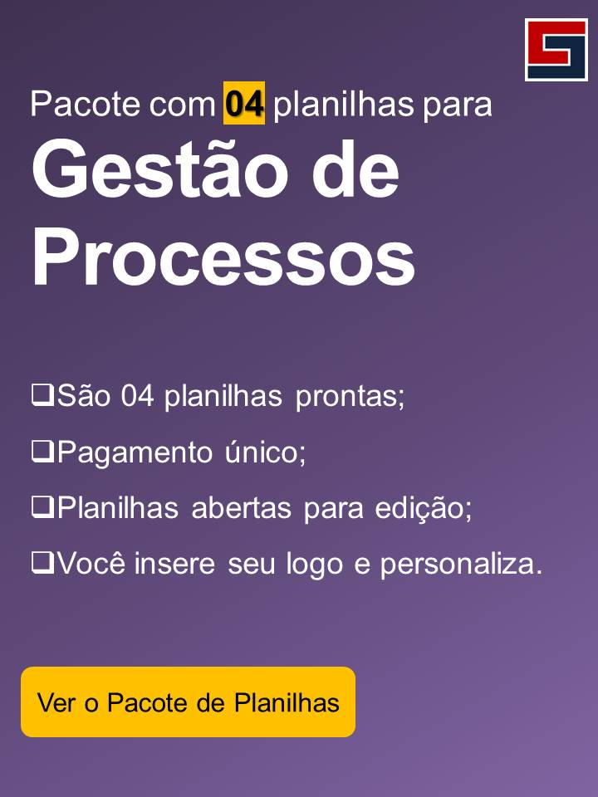
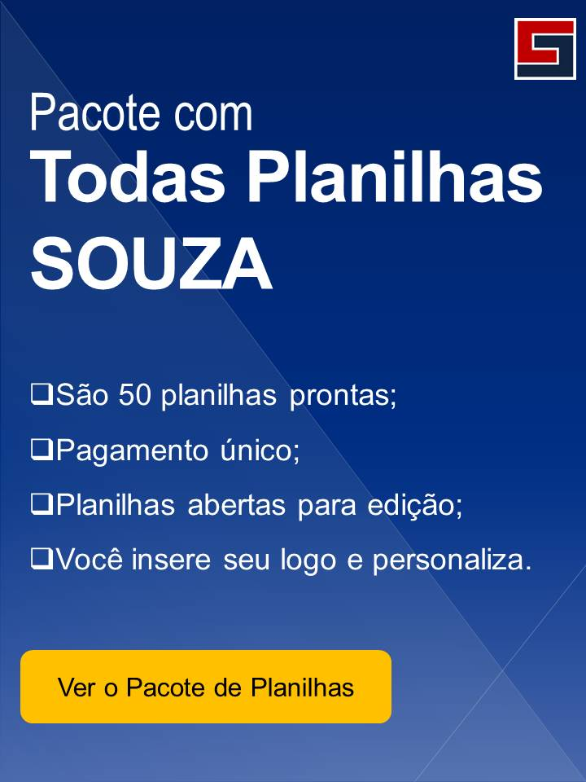
Além dessa planilha, você pode usar outras planilhas para melhorar a gestão da sua empresa. Todas as planilhas da SOUZA já estão prontas e são práticas de se usar!
1 | Priorização e Solução de Problemas | Veja mais

2 | Plano de Ação 5W2H | Veja mais

3 | Ciclo PDCA [Plan, Do, Check e Act.] | Veja mais

4 | Matriz GUT | Veja mais

Sou
PROJETO
ESCOPO
CRONOGRAMA
GRÁFICO GANTT
RELATÓRIO
DASHBOARD
INSTRUÇÕES
Passo a passo
Dúvidas
Sugestões
Sobre nós

SOBRE A SOUZA

Planilhas Profissionais Prontas
souzasistemas.com

Instagram
instagram.com/souza_sistemas

Facebook
facebook.com/souzasistemas

Vídeo Aulas de Excel Gratuito
youtube.com/c/FlavioSouza3350

Conteúdo de Excel Gratuito
blog.souza.xyz/

